상품제안서
접이식 피크닉매트 나들이 방수 돗자리 | 상품코드: F25750

 |  |  |  |  |  |  | 02-412-0044 | www.easy1.co.kr
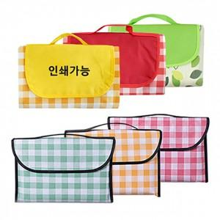

【상세/제작정보】 | 기본수량 미만 인쇄불가. 라벨지/스티커 부착가능.(비용문의) 사이즈별 추가금액 문의.

【인쇄/포장옵션】 | / 포장불가능

【공급단가】 | 수량 | 100~ | 300~ | 500~ | 1,000~ | 3,000~
*VAT별도 | 단가 | 6,870원 | 6,760원 | 6,600원 | 6,430원 | 6,320원

【상품 URL】 | https://dev.easy1.co.kr:443/src/goods_detail.php?gdno=25750

